상품제안서
레이코 국내산 냉감매트 쿨패드 160*200cm | 상품코드: S46610

 |  |  |  |  |  |  | 02-713-8555 | www.synergygift.co.kr
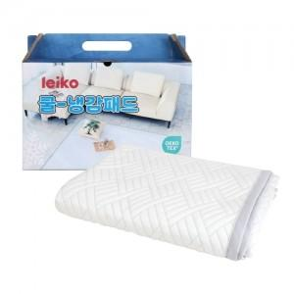

【상세/제작정보】

【인쇄/포장옵션】 | 스티커 / 포장불가능

【공급단가】 | 수량 | 10~ | 50~ | 100~ | 300~ | 500~
*VAT별도 | 단가 | 34,450원 | 32,590원 | 31,000원 | 30,210원 | 29,680원

【상품 URL】 | https://www.synergygift.co.kr:443/src/goods_detail.php?gdno=46610

